main
0 | 1 | 2 | 3 | 4 | 5 | 6 | 7 | 8 | 9 | 10 | 11 | 12 | 13 | 14 | 15 | 16 | 17 | 18 | 19 | 20 | 21 | 22 | 23 | 24 | 25 | 26 | 27 | 28 | 29 | 30 | 31 | 32 | 33 | 34 | 35 | 36 | 37 | 38 | 39 | 40 | 41 | 42 | 43 | 44
1
このドキュメントはExcel方眼紙をhtmlに変換したものです(草)
git@github.com:ruth-oyen/ro.git
をcloneして、src/index.xlsx を編集してmakeすることで各自の
Excel方眼紙のhtmlが作れます。
2

3

4

RO-RL78-G12-R5F1026AASP (JP) RL78/G12を使いやすくしたものです。
OSHWLabで設計データを公開中です。
画像をクリックすることでOSHWLabの当該のサイトに飛びます。
回路図もガーバーもBOMもそこで手に入ります。
5
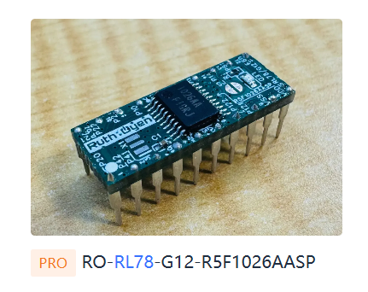
RO-RL78-G12-R5F1026AASP (EN) This board makes the RL78/G12 easier to use.
The design data is available on OSHWLab.
Click the image to open the corresponding OSHWLab page.
You can also get the schematic, Gerber files, and BOM there.
6

7

8

9

10

11

12
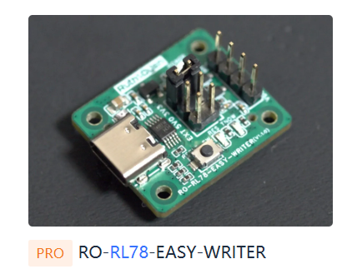
RO-RL78-EASY-WRITER (JP) RL78の超安価のフラッシュライターです。部品代約$1。
Renesas Flash Programmer で利用することできます。
OSHWLabで設計データを公 OSHWLabの当該のサイトに飛びます。
回路図もガーバーもBOMもそこで手に入ります。
RO-RL78-EASY-WRITER (EN) This is an ultra-low-cost flash writer for RL78. The parts cost is about $1.
It can be used with Renesas Flash Programmer.
The design data is available on OSHWLab.
Click the image to open the corresponding OSHWLab page.
You can also get the schematic, Gerber files, and BOM there.
13

14

15

16

17

18

19
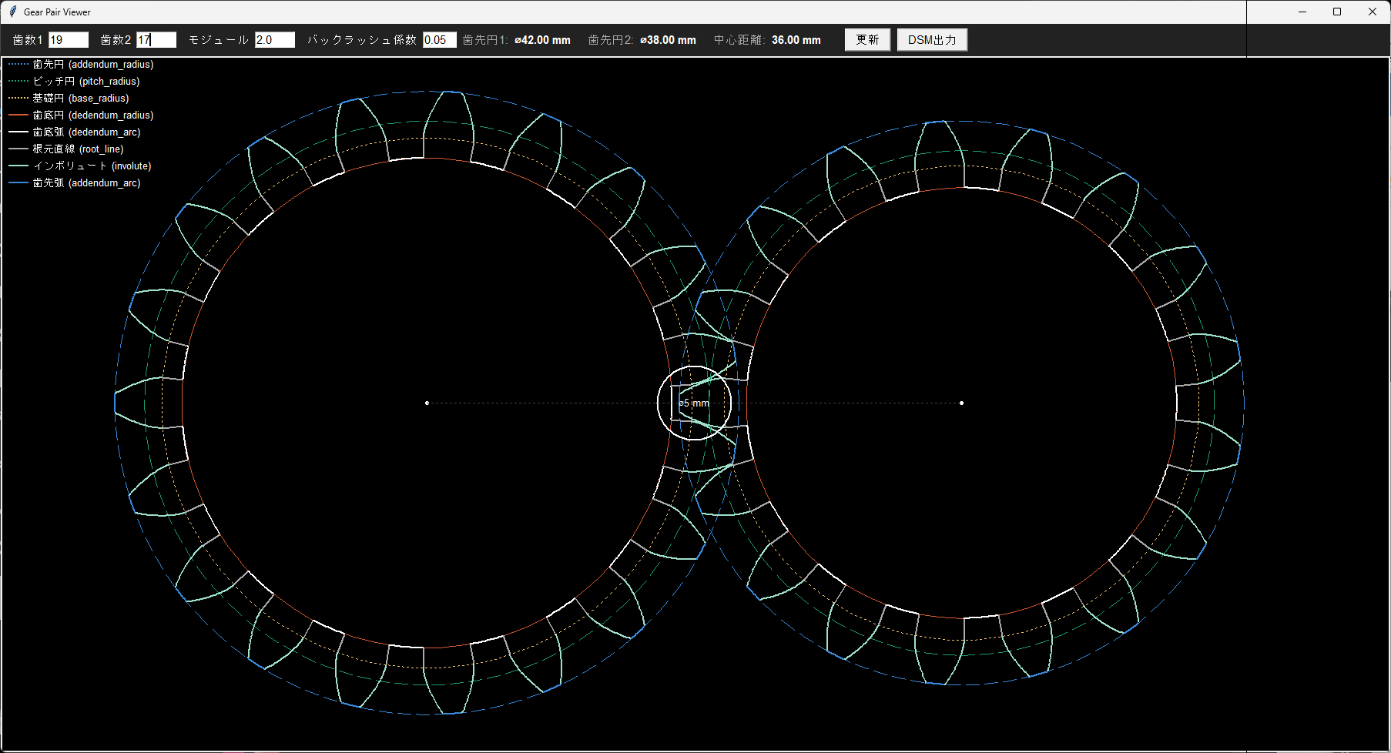
RO-3D-GEAR-FORGE (JP)
Free版のDesignSpark Mechanicalでもインボリュート歯車を簡単に作ることができるソフトです。Pythonの1ファイルでできています。 画像をクリックすることでGitHubの当該のリポジトリに飛びます。
RO-3D-GEAR-FORGE (EN)
This tool makes it easy to create involute gears, even with the free version of DesignSpark Mechanical.It is implemented as a single Python file.
Click the image to open the corresponding GitHub repository.
20

21

22

23

RO-BB-BEARING-WIGH-CAGE (JP) 内径10㎜、外径30mmのBB弾ベアリングです。 BB弾は7個で、それを保持するケージを持っていることが特徴です。 画像をクリックすることでGitHubの当該のリポジトリに飛びます。
RO-BB-BEARING-WIGH-CAGE (EN) This is a BB-ball bearing with an inner diameter of 10 mm and an outer diameter of 30 mm.It uses seven BB balls and features a cage to hold them in place.
Click the image to open the corresponding GitHub repository.
24
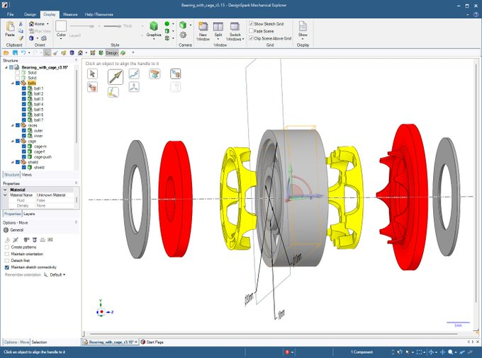
25

26

27

28

29

30

31

32

33

34

35

36

37

38

39

40

41

42

43

44

45

46

47

48

49

50

51

52

53

54

55

56

57

58

59

60

61

62

63

64

65

66

67

68

69

70

71

72

73

74

75

76

77

78

79

80

81

82

83

84

85

86

87

88

89

90

91

92

93

94

95

